schemat
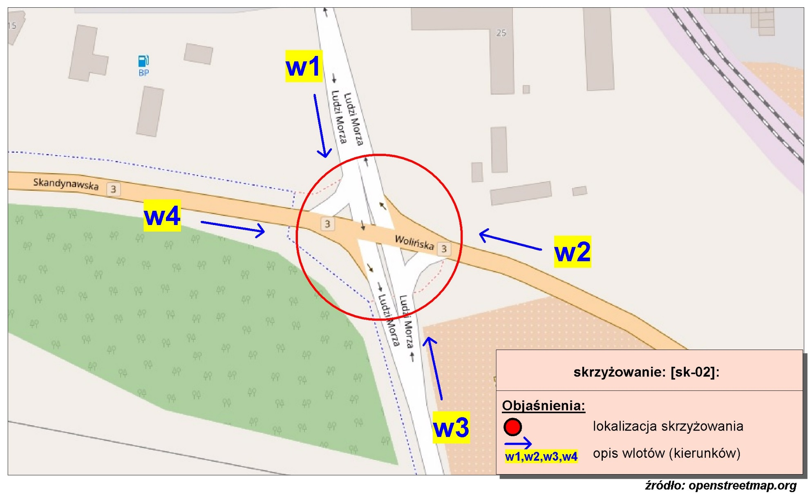
Pomiar ruchu kołowego i pieszego:
Skrzyżowanie ul. Wolińskiej, Ludzi Morza i Skandynawskiej

w1-D8
Wlot w1 - rozkład relacji ruchu | - | 7 lipca 2018r. (sobota)
 | SL | P | SP | Piesi | Rowerzyści
 | 12 | 3 | 10 | 0 | 0
 | 4 | 0 | 4 | 0 | 0
 | 1 | 0 | 5 | 0 | 0
 | 3 | 0 | 3 | 0 | 0
 | 3 | 0 | 1 | 0 | 0
 | 9 | 0 | 1 | 0 | 0
 | 15 | 3 | 6 | 0 | 0
 | 35 | 12 | 6 | 0 | 0
 | 54 | 10 | 15 | 0 | 1
 | 50 | 18 | 14 | 0 | 0
 | 47 | 9 | 6 | 0 | 0
 | 55 | 12 | 6 | 0 | 0
 | 49 | 22 | 11 | 0 | 0
 | 44 | 21 | 15 | 0 | 0
 | 40 | 12 | 11 | 0 | 0
 | 43 | 9 | 8 | 0 | 0
 | 30 | 12 | 9 | 0 | 0
 | 38 | 20 | 8 | 0 | 0
 | 32 | 12 | 3 | 0 | 0
 | 35 | 12 | 9 | 0 | 0
 | 15 | 10 | 5 | 0 | 0
 | 23 | 5 | 3 | 2 | 0
 | 23 | 4 | 7 | 0 | 0
 | 12 | 4 | 3 | 0 | 0

w2-D8
Wlot w2 - rozkład relacji ruchu | - | 7 lipca 2018r. (sobota)
 | SL | P | SP | Piesi | Rowerzyści
 | 3 | 136 | 5 | 3 | 3
 | 3 | 38 | 4 | 1 | 2
 | 0 | 35 | 2 | 0 | 1
 | 0 | 36 | 2 | 1 | 0
 | 1 | 30 | 6 | 1 | 6
 | 2 | 117 | 7 | 9 | 16
 | 3 | 250 | 26 | 23 | 32
 | 16 | 402 | 31 | 8 | 19
 | 15 | 117 | 33 | 2 | 15
 | 15 | 164 | 52 | 8 | 16
 | 29 | 130 | 46 | 7 | 18
 | 19 | 232 | 63 | 12 | 31
 | 26 | 170 | 56 | 10 | 16
 | 20 | 164 | 60 | 3 | 26
 | 22 | 199 | 54 | 8 | 35
 | 28 | 157 | 49 | 10 | 27
 | 14 | 324 | 56 | 27 | 15
 | 16 | 186 | 44 | 26 | 33
 | 25 | 131 | 42 | 14 | 25
 | 19 | 266 | 46 | 23 | 19
 | 29 | 549 | 32 | 20 | 19
 | 10 | 131 | 14 | 1 | 11
 | 13 | 94 | 15 | 7 | 6
 | 3 | 113 | 21 | 7 | 1

w3-D8
Wlot w3 - rozkład relacji ruchu | - | 7 lipca 2018r. (sobota)
 | SL | P | SP | Piesi | Rowerzyści
 | 34 | 4 | 8 | 0 | 0
 | 5 | 3 | 2 | 2 | 0
 | 4 | 0 | 4 | 0 | 0
 | 3 | 2 | 5 | 0 | 0
 | 7 | 2 | 6 | 0 | 0
 | 13 | 5 | 13 | 0 | 0
 | 20 | 18 | 19 | 0 | 0
 | 94 | 23 | 29 | 0 | 1
 | 21 | 21 | 33 | 0 | 0
 | 50 | 19 | 40 | 0 | 2
 | 19 | 11 | 35 | 0 | 0
 | 32 | 24 | 57 | 0 | 0
 | 34 | 17 | 46 | 0 | 0
 | 23 | 27 | 31 | 0 | 1
 | 35 | 16 | 34 | 0 | 0
 | 19 | 21 | 43 | 0 | 0
 | 26 | 17 | 38 | 0 | 2
 | 25 | 17 | 35 | 0 | 2
 | 23 | 16 | 46 | 8 | 0
 | 16 | 17 | 65 | 6 | 6
 | 68 | 9 | 92 | 0 | 2
 | 23 | 5 | 78 | 0 | 1
 | 15 | 2 | 28 | 1 | 1
 | 26 | 5 | 20 | 0 | 0

w4-D8
Wlot w4 - rozkład relacji ruchu | - | 7 lipca 2018r. (sobota)
 | SL | P | SP | Piesi | Rowerzyści
 | 3 | 45 | 0 | 0 | 0
 | 1 | 29 | 3 | 0 | 0
 | 1 | 30 | 2 | 0 | 0
 | 1 | 25 | 1 | 0 | 0
 | 0 | 29 | 1 | 0 | 0
 | 13 | 62 | 0 | 0 | 0
 | 27 | 134 | 4 | 0 | 0
 | 22 | 187 | 7 | 1 | 2
 | 19 | 181 | 5 | 1 | 0
 | 20 | 187 | 12 | 1 | 0
 | 10 | 155 | 6 | 1 | 1
 | 15 | 225 | 14 | 1 | 1
 | 15 | 203 | 11 | 3 | 3
 | 30 | 166 | 9 | 2 | 5
 | 14 | 176 | 6 | 7 | 2
 | 8 | 176 | 17 | 2 | 5
 | 13 | 167 | 6 | 2 | 1
 | 10 | 179 | 9 | 2 | 0
 | 10 | 193 | 7 | 3 | 1
 | 10 | 235 | 9 | 5 | 1
 | 5 | 241 | 13 | 0 | 0
 | 8 | 228 | 10 | 2 | 1
 | 3 | 121 | 4 | 1 | 3
 | 2 | 104 | 3 | 0 | 0

